Sheet1
零食店铺商品SKU月数据处理
【任务要求】
1、商品各SKU的支付件数进行从高到低排序
2、统计“厚切芝士条点心蛋糕面包营养早餐办公室网红休闲零食整箱包邮”商品各SKU的支付买家数和支付金额。
3、仅提交该商品各SKU的支付买家数和支付金额的数据。

【知识要点】
1、SKU=StockKeepingUnit(库存量单位)。它是一种库存进出计量的单位，比如：件、盒。现在SKU已经被引申为产品统一编号的简称，每种产品都有唯一的SKU号。对一种商品而言，当其品牌、型号、配置、等级、单位、生产日期、保质期、用途、价格、产地等属性与其他商品存在不同时，便可称为一个单品。SKU在淘宝指宝贝的销售属性集合,供买家在下单时点选,如“规格”、“颜色分类”、“尺码”等
2、付件数是指：统计时间内，买家完成支付的商品数量。支付件数越多说明该商品越畅销。

【重要技能点】
排序-降序
筛选

【关键操作步骤】
分析思路：商品各SKU的支付件数进行从高到低排序
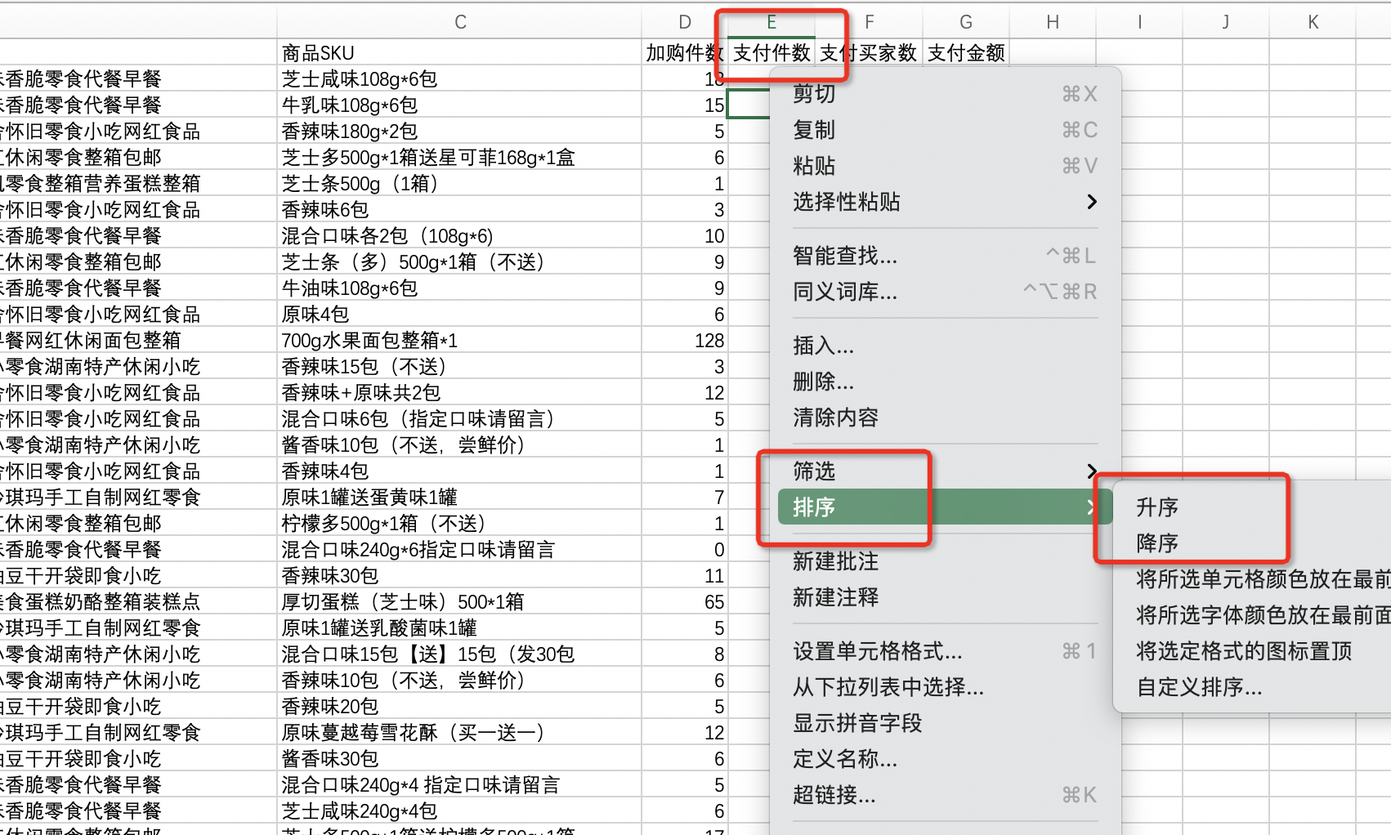
 | 1、调出排序工具 方法一：选中数据，点击鼠标右键，出现下拉菜单，选择【排序】即可。 方法二：选中数据之后，在开始菜单选择【排序和筛选】，再选择【升序/降序】。 2、选择升序还是降序 升序是由大到小（由高到低）排序。 降序是由小到大（由低到高）排序。

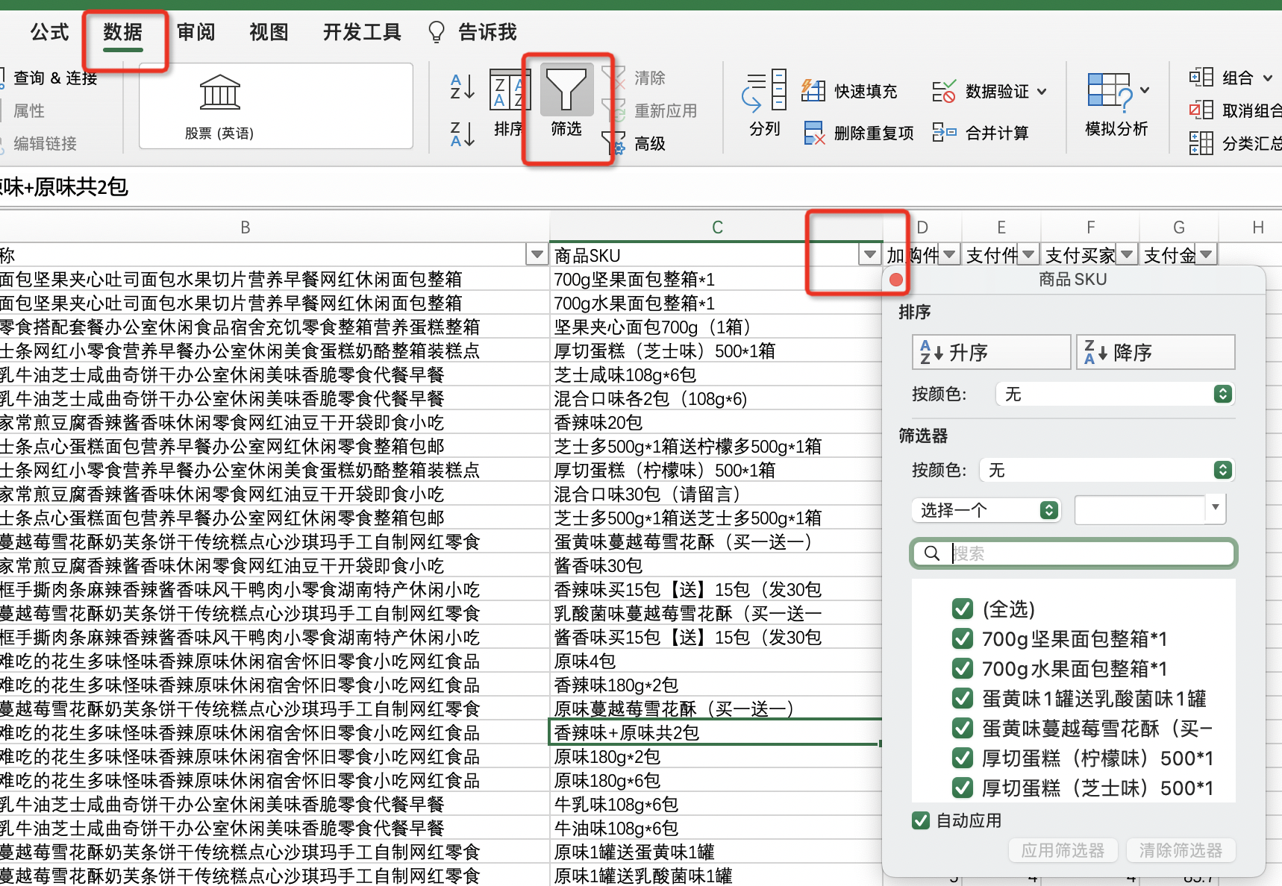
 | 1、调出筛选功能 单击表格第一列的表头，然后在excel表格上方的菜单栏单击【数据】在数据下拉菜单中单击【筛选】，此时整张表的每一列的表头的下方都会出现一个倒三角的下拉标志。 2、筛选出需要的数据 点击筛选下拉标志出现下拉的菜单，在需要进行筛选的文本下面打上勾，然后点击下方的【确定】即可，此时整张表格就只剩下根据筛选条件筛选出来的内容。



 | 提交该商品各SKU的支付买家数和支付金额的数据，选取题目要求的数据提交。

